List1
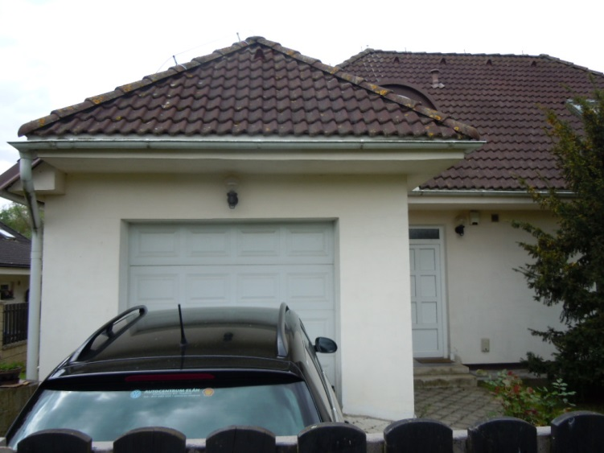
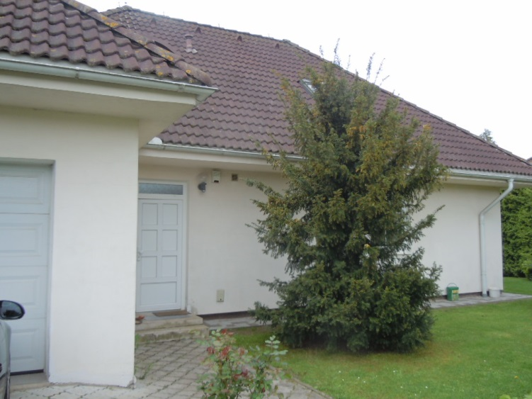
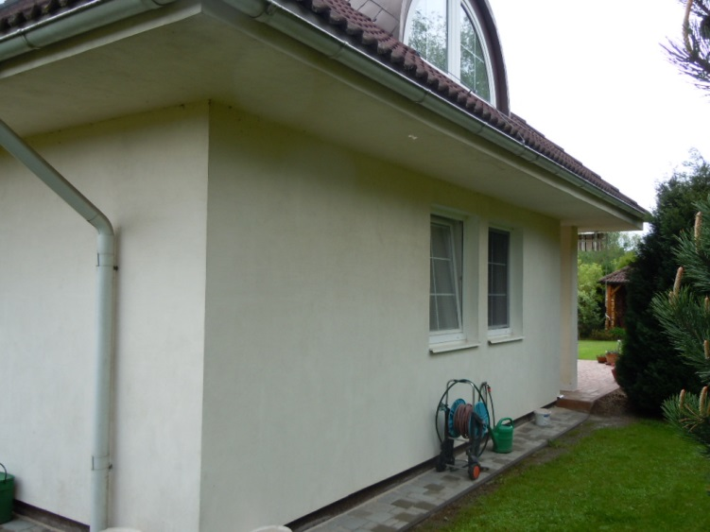
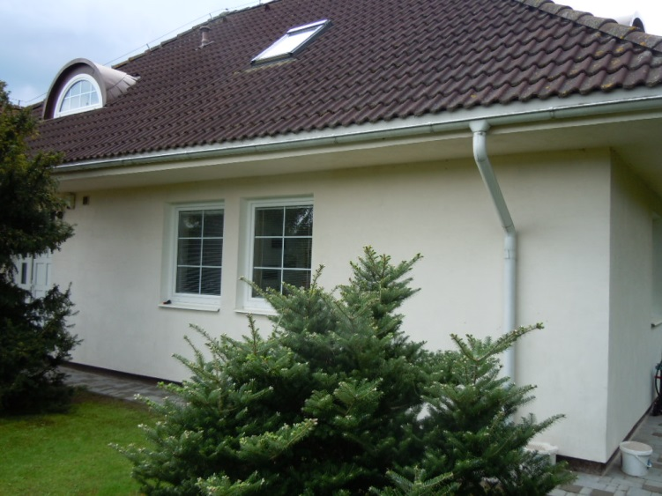
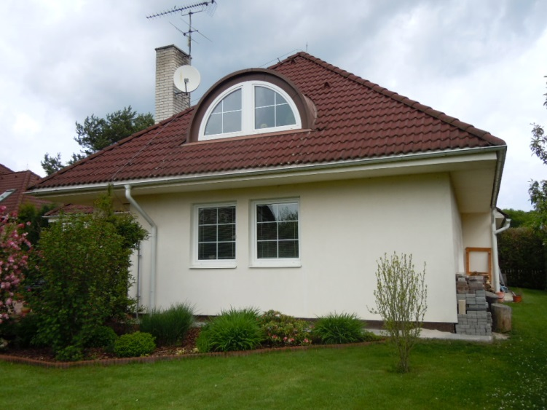
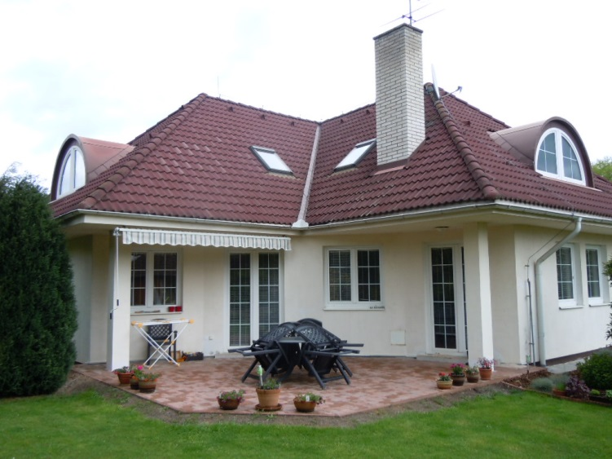
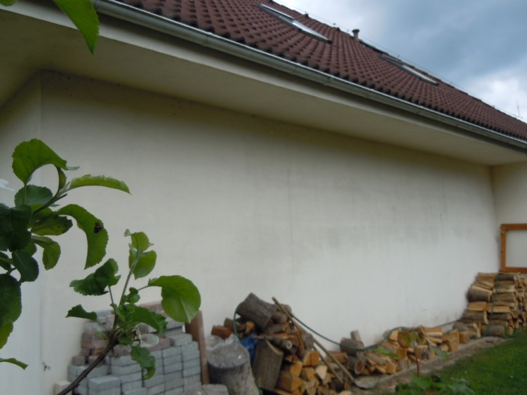
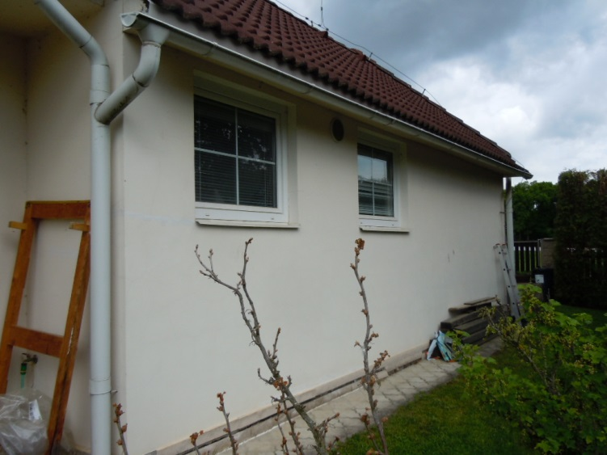
Fasáda :
 |  | výška | délka | plocha | počet oken/vrat | rozměry | plocha otvoru | plocha stěny
1 | stěna garáže s vraty | 2.6 | 4 | 10.4 | 1 | 2,45*2,3 | 4.75 | 5.65
2 | stěna garáže boční u vchodu | 2.6 | 3.25 | 8.45 | 0 |  |  | 8.45
3 | strana domu severní, u ulice | 2.6 | 1900-01-10 02:24:00 | 26.26 | 1 | 1,15*2,2 | 2.53 | 23.73
 |  |  |  |  | 2 | 1,15*1,45 | 3.335 | -3.335
4 | strana domu západní | 2.6 | 7.1 | 18.46 | 2 | 1,15*1,45 | 3.335 | 15.125
5 | strana domu s terasou | 2.6 | 9.3 | 24.18 | 2 | 1,4*2,2 | 6.16 | 18.02
 |  |  |  |  | 2 | 1,4*1,45 | 4.06 | -4.06
6 | strana domu jižní, do zahrady | 2.6 | 7.1 | 18.46 | 2 | 1,15*2,2 | 2.53 | 15.93
7 | strana domu východní část 1 obývák | 2.6 | 8.35 | 21.71 |  |  |  | 21.71
8 | strana domu východní výklenek garáže | 2.6 | 1.05 | 2.73 |  |  |  | 2.73
9 | strana domu východní část 2 garáž | 2.6 | 8.05 | 20.93 | 2 | 1,15*1,20 | 2.76 | 18.17
 |  |  | 58.3 | 151.58 |  |  | 29.46 | 122.12 | m2 i s terasou
 |  |  |  |  |  | kontr | 122.12 | 108.16 | m2 bez terasy

10 | podpěrný sloup, 2x | 2.6 | 1+1 | 5.2
11 | podhled | odhad 58m x 1= 58m2
12 | okna | odhad

Zámkovka BEST Uriko I II II : |  |  |  | plocha m2
1 | chodník | 1.15 | 7.3 | 8.395
2 | vedle garáže | 0.8 | 8.05 | 6.44
3 | roh | 0.8 | 0.8 | 0.64
4 | vedle OP | 1 | 8.35 | 8.35
 |  |  |  | 23.825 | m2 tl. 6 cm

5 | obrubník | 11.3 | m jen u předního chodníku

6 | vjezd do garáže | 3.2 | 5.1 | 16.32 | m2 tl. 10 ( 8)
7 | obrubník | 2*5,1= 10,2m

